VistaBackStage
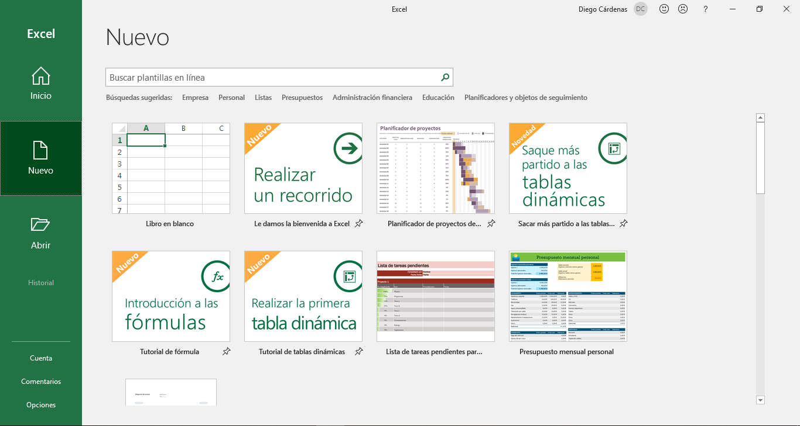
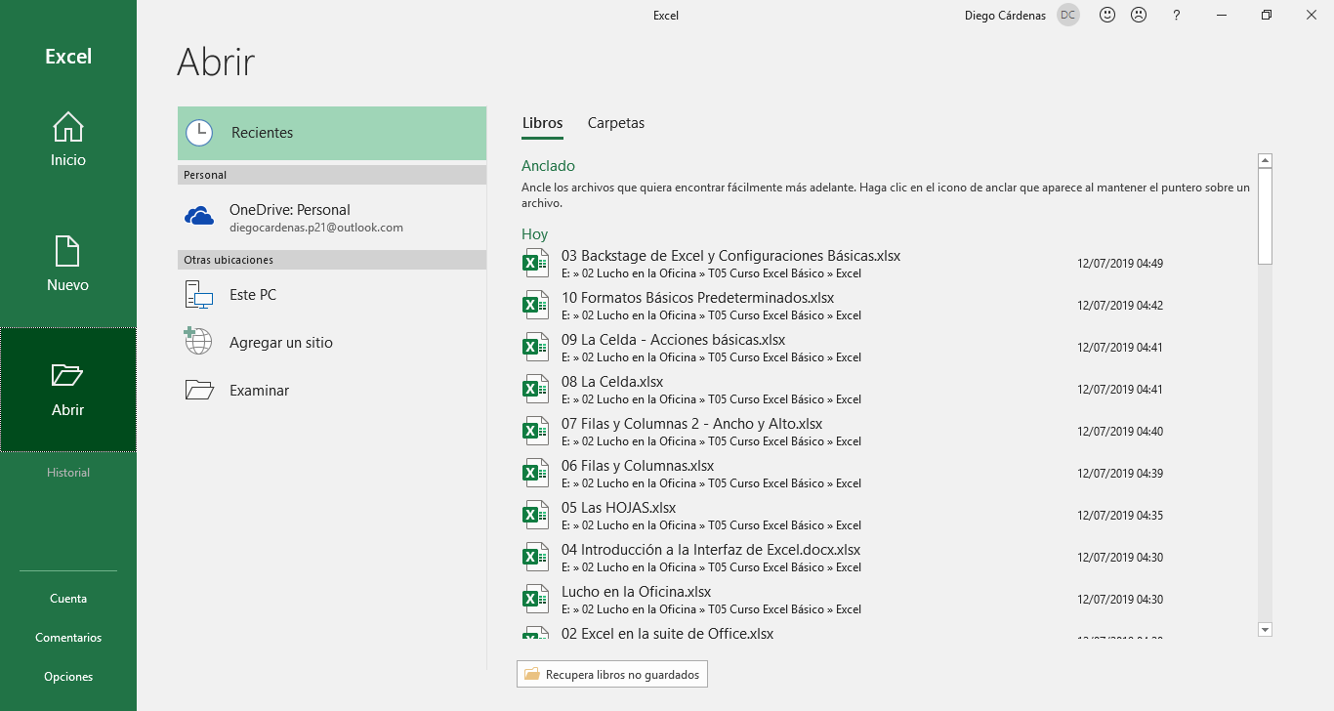
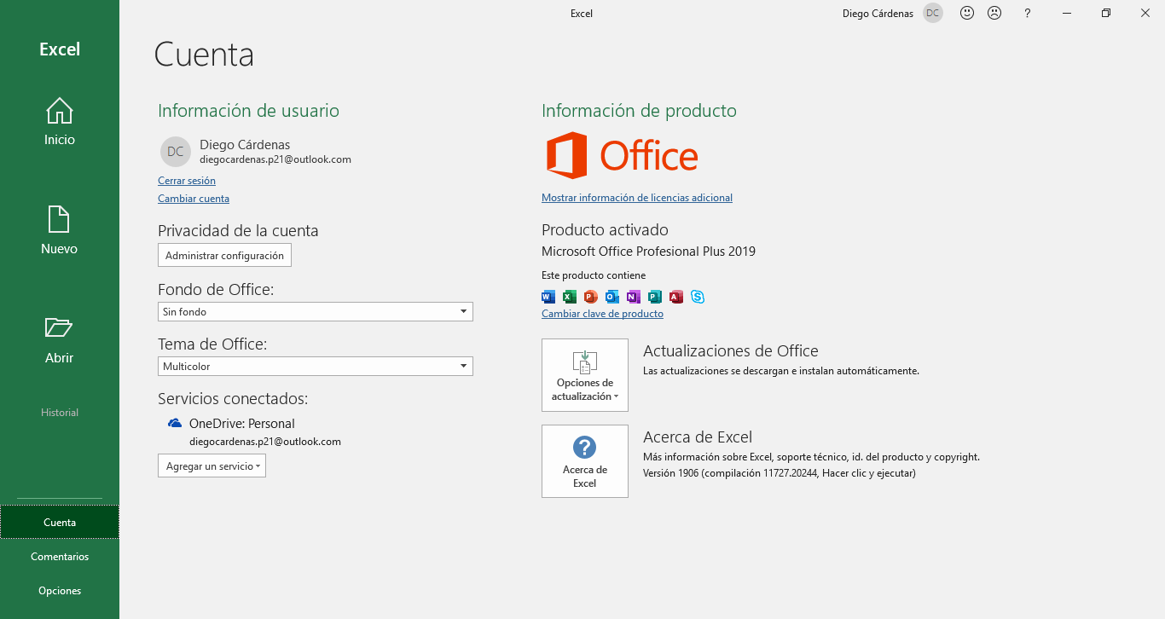
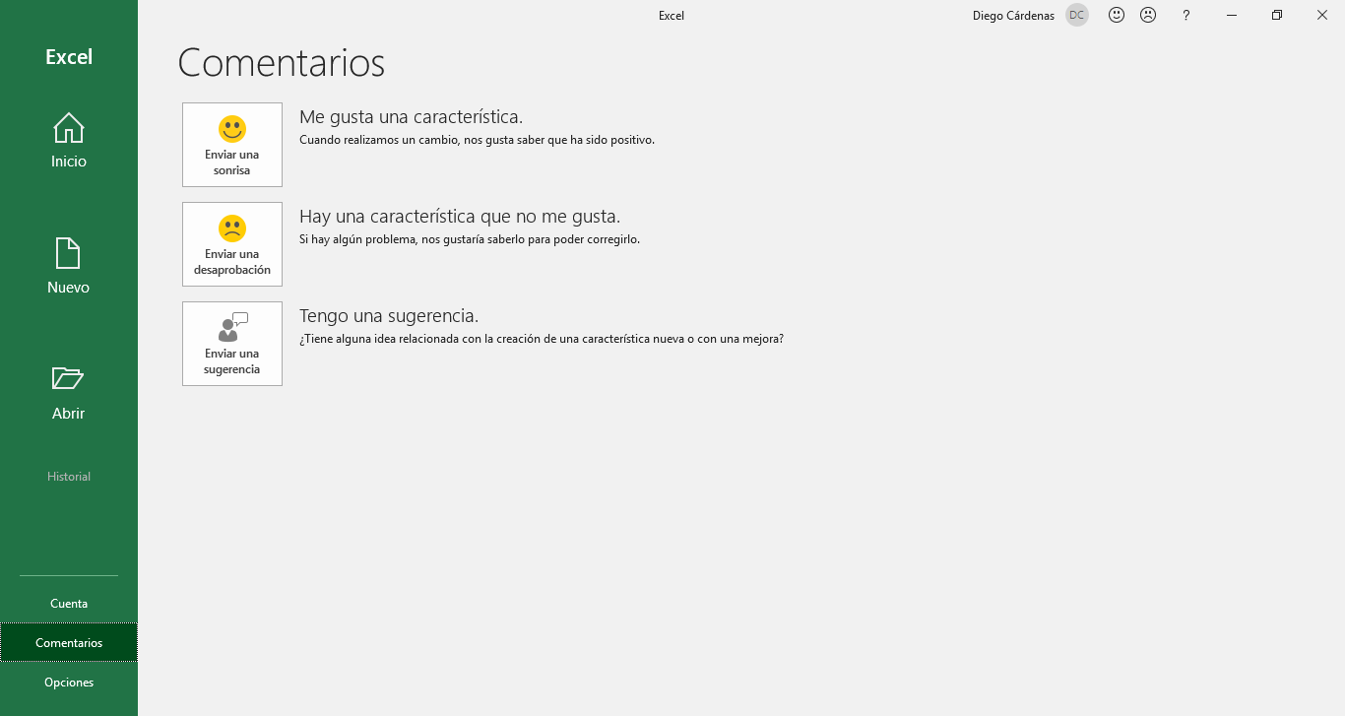
BackStage de Excel y Configuraciones Básicas

La vista BackStage de Excel nos muestra las opciones para crear un nuevo documento, abrir uno existente, usar plantillas, imprimir e incluso compartir archivos.
Accedemos a esta vista automáticamente cuando iniciamos Excel desde su acceso directo; y si abrimos un documento, basta con hacer clic en la pestaña Archivo para acceder a esta vista y que, por cierto, es ligeramente diferente a la anterior.
Vista BackStage

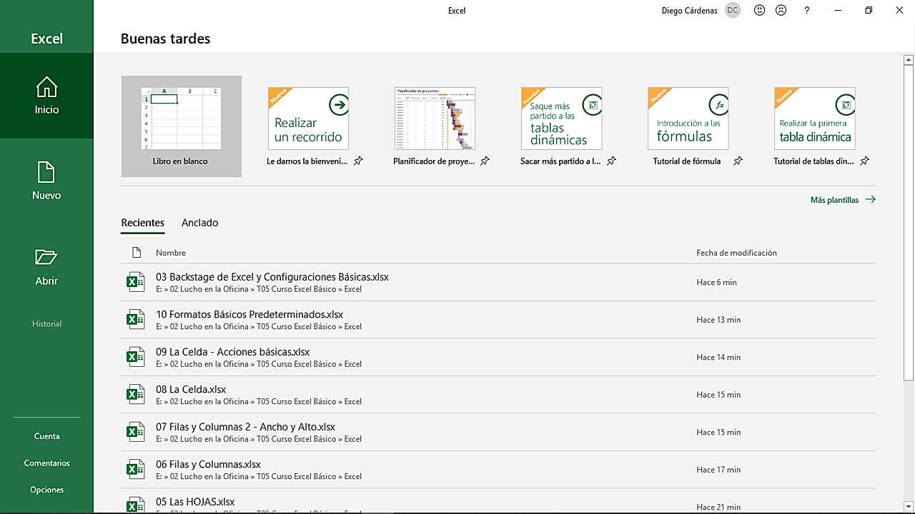
Vista BackStage al iniciar Excel desde su acceso directo.
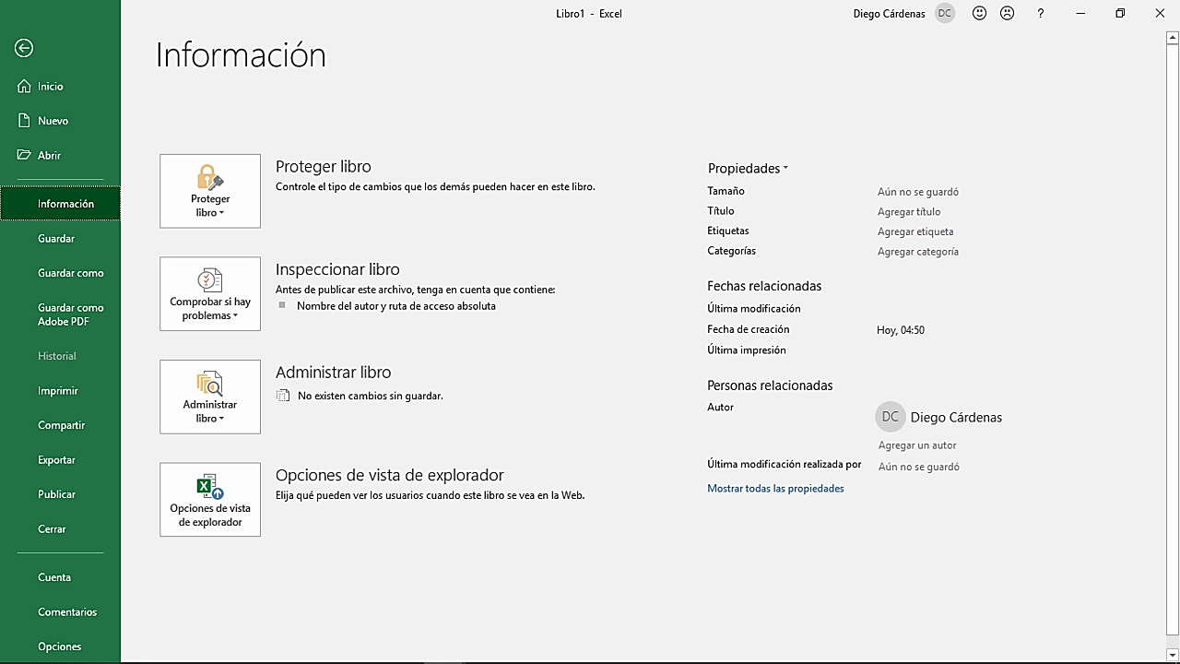
Vista BackStage desde un documento existente.

Al iniciar Excel desde su acceso directo, aparecerá un BackStage con las opciones más básicas para la creación de un documento nuevo. Desde aquí podrás escoger una de las plantillas sugeridas por Office o iniciar desde cero en un libro en blanco, entre otras opciones. | Naturalmente, cuando ya se tiene un libro abierto, la vista BackStage presenta múltiples funciones adicionales. Estas funciones pueden diferir ligeramente dependiendo de la versión de Office en la que se este trabajando.



Diferentes pestañas de la vista BackStage al iniciar Excel desde su acceso directo.

Opciones y Config.
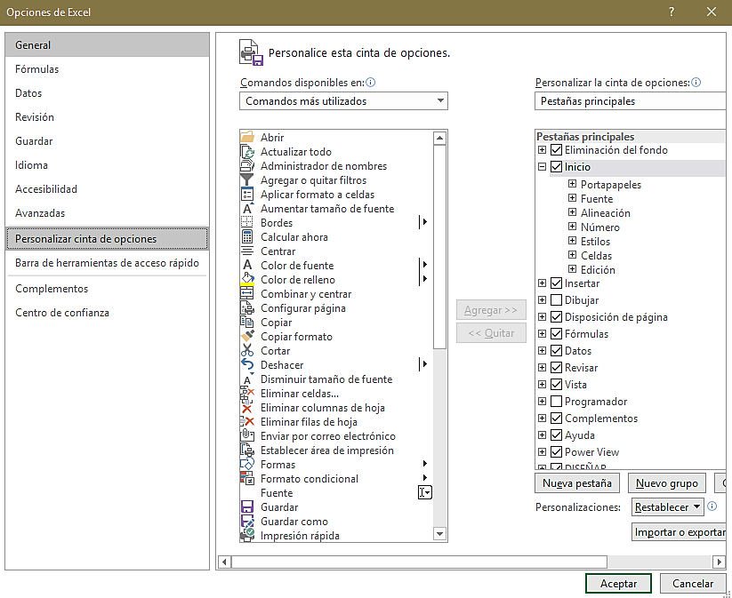
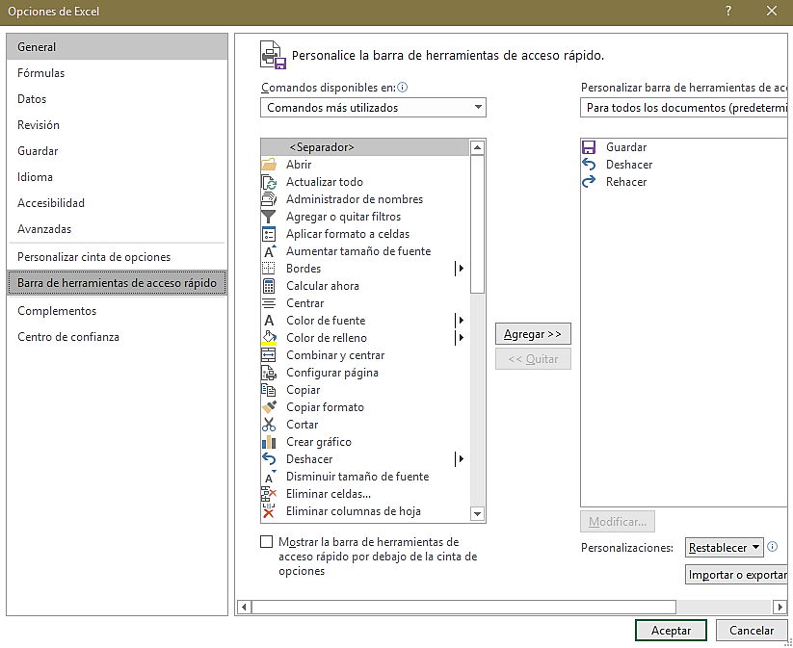
BackStage de Excel y Configuraciones Básicas

El menú de opciones de Excel nos da acceso a una serie de configuraciones que rigen el flujo de trabajo dentro del programa. Aquí encontraremos desde opciones para modificar el color y diseño de la interfaz, hasta configuraciones avanzadas que, en primera instancia, un principiante no debería modificar.
Podemos acceder a este menú desde la vista BackStage o haciendo clic derecho en la cinta de opciones > personalizar la cinta de opciones, entre otras rutas.
Menú de Opciones y Configuraciones

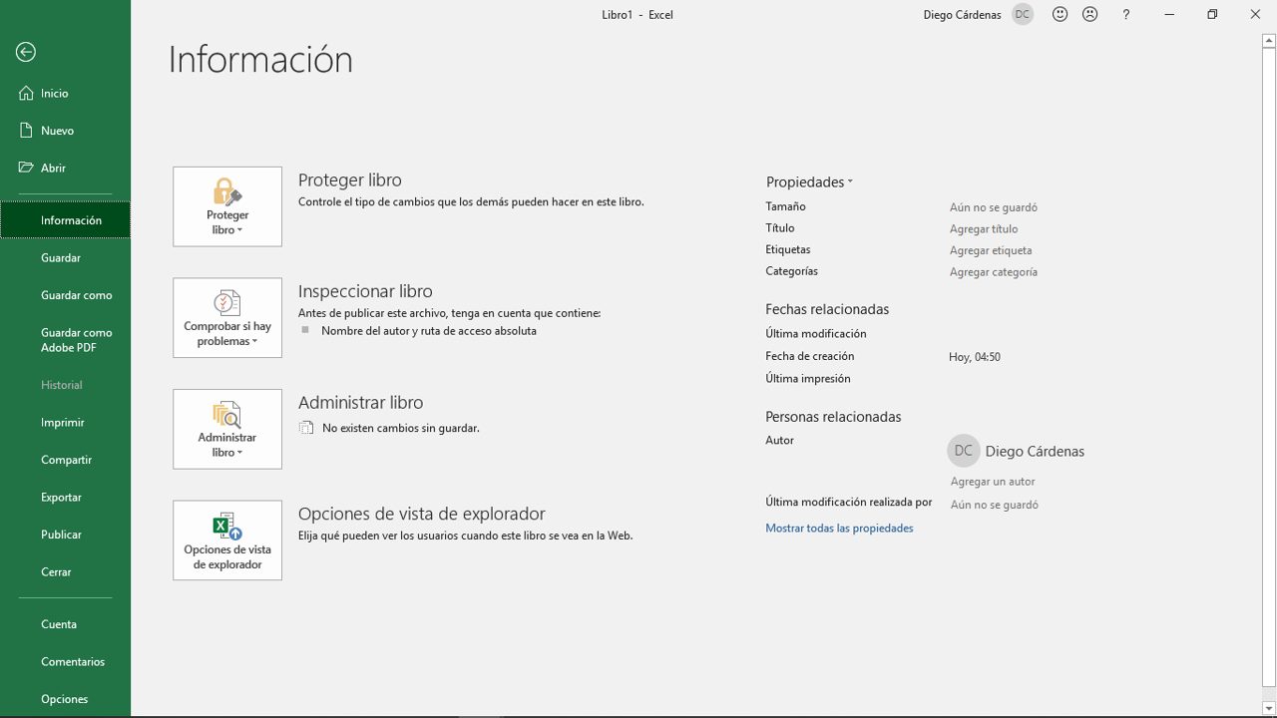
Vista BackStage desde un documento existente.
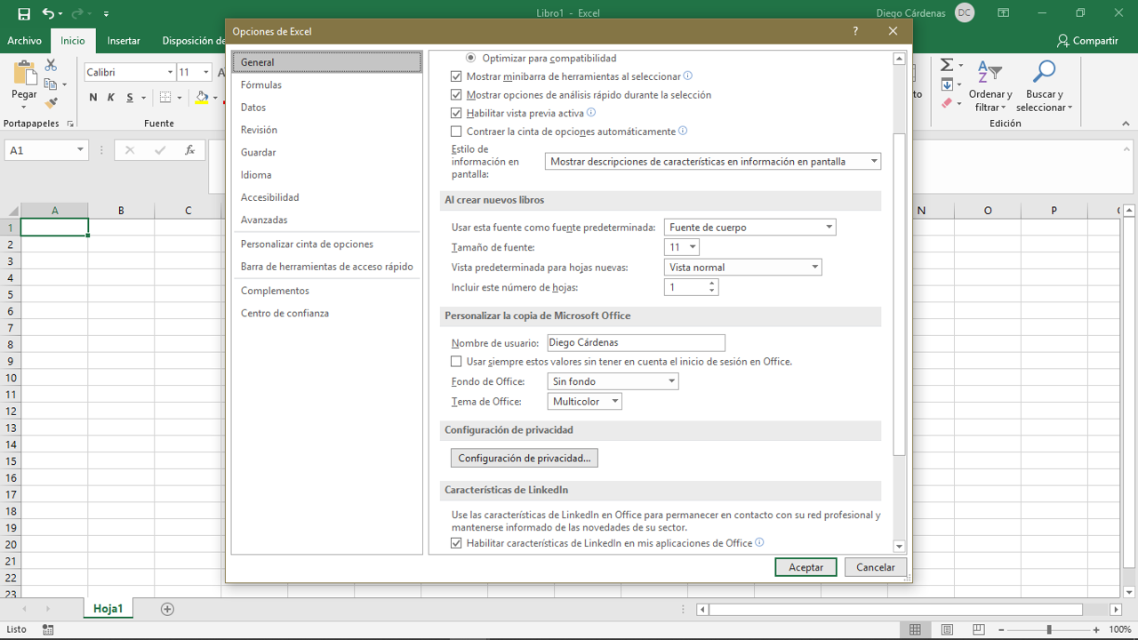
Ventana de Opciones en la interfaz de trabajo.

 | Este menú tiene más probabilidades de ser modificado (al menos visualmente) en las próximas actualizaciones de Office, puesto que todas las demás opciones dentro del BackStage se abren en la misma ventana, a excepción del menú de opciones, que se abre en una ventana nueva dentro de la interfaz de trabajo de Excel.

 | No es recomendable modificar las configuraciones predeterminadas de Excel a menos que sepamos exactamente lo que estamos buscando lograr con dichas alteraciones. En cualquier caso, te invito a explorar todas estas opciones, especialmente para personalizar la cinta de opciones y la barra de herramientas de acceso rápido para adaptarlas a tu estilo de trabajo. Recuerda que puedes volvera a la configuración inicial en la opción Reestablecer.

OldSchool
BackStage de Excel y Configuraciones Básicas

La vista BackStage ha sufrido una serie de cambios a lo largo de los años, pero mantiene las funciones básicas que se mencionaron anteriormente. Como se mencionó en un capítulo anterior, las actualizaciones llegan primero a la versión de suscripción Excel 365, por lo que, si cuentas con esta versión, puede que seas el primero en ver el regreso del botón Office.
Una mirada al pasado
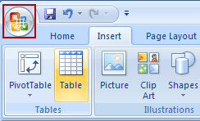
En esta versión se incluyó un botón Office. Nadie sabe qué le paso, si tiene información sobre él, por favor, no dude en contactarse con Microsoft, lo extrañan mucho en casa.
Vista BackStage Excel 2007
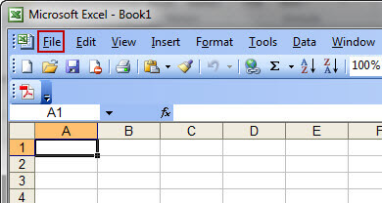
Vista BackStage Excel 2003

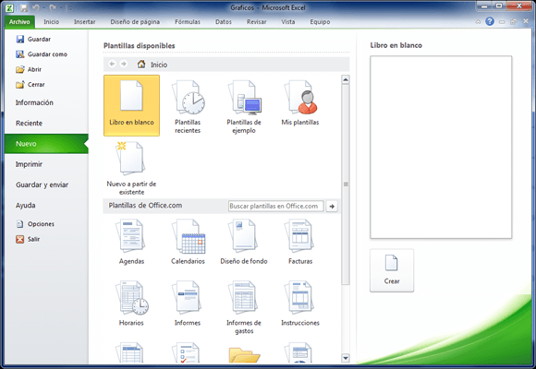
Vista BackStage Excel 2010
Vista BackStage Excel 2019

El Tío Tech
Curso Básico de Excel
Capítulo 3: Backstage y configuraciones básicas

Mira el capítulo en: | https://eltiotech.com/capitulo-3-backstage-de-excel-y-configuraciones-basicas/
Suscríbete a El Tío Tech en YouTube: | https://www.youtube.com/eltiotech
Visita la web para ver más tutoriales: | https://eltiotech.com/

© Todos el contenido de este curso está sujeto a derechos de propiedad por las leyes de Derechos de Autor y demás Leyes relativas Internacionales por Miguel Vela - "El Tío Tech".

Ver todo el curso

